Ввод данных
Форма ввода данных проекта
 | Общая информация Заполнить белые ячейки, выбрать подходящие варианты из выпадающего списка
 | Вид поддержки: | РЦК
 | Название предприятия:
 | Регион:
 | Отрасль:
 | ОКВЭД потока | Код: |  | #N/A
 | Название проекта:
 |  | ↑Название проекта должно соответствовать структуре: "Оптимизация производства изделия", "Оптимизация процесса продаж продукта", "Оптимизация предоставления услуги …" и т.д.
 | Срок реализации: | 6 месяцев
Блок 2 - п. 1.1, п 2.1 и 2.4 | Обоснование выбора потока Заполнить белые ячейки, выбрать подходящие варианты из выпадающего списка
 | Причина выбора потока:
 | Доля в выручке, %
 | Причина выбора потока
 | Проблемы на потоке до вступления в проект:
Выбрать из выпадающего списка подходящие варианты.
Выбранные проблемы должны быть логически связаны мероприятиями, описанными в Блоке 4. Проверьте связь после заполнения шаблона полностью!
 | № | Описание проблемы
 | 1

Блок 3 - Карточка протокола, п. 1.6, 2.1 и 2.3 | Ключевые показатели проекта Заполнить белые ячейки, выбрать правильные единицы измерения
 | Экономический эффект | Годовой эффект | Единица измерения | Описание
 | Дополнительная выручка |  | млн руб. | Ввести значение ячейки G14 из листа "Экономический эффект" модели расчета экономического эффекта
 | Дополнительная прибыль |  | млн руб. | Ввести значение ячейки G12 из листа "Экономический эффект" модели расчета экономического эффекта. В случае заполнения расчета вспомогательного процесса ввести значение реального экономического эффекта.
 |  | ↑Годовой экономический эффект должен соответствовать модели расчета. Выполнить математическое округление до целого значения для корректного отображения на листе "Вскрытие резервов".
 | Обязательные показатели для заполнения | Наименование продукта пилотного проекта в родительном падеже | До | После | Единица измерения | Поставить галочку, если необходимо в ВР отобразить относительное изменение показателя в % |  | Расчет для ВР
 | Выработка |  |  |  |  | #DIV/0! | +0 | #DIV/0!
 | Время протекания процесса |  |  |  |  | FALSE | #DIV/0! | -0
 | Численность потока |  |  |  | чел. | 0
 | Закрыта кадровая потребность |  |  | #DIV/0! |  | ← Выбери правильную форму единицы измерения в зависимости от рассчитанного значения закрытой кадровой потребности
 | Индивидуальный показатель проекта (заполняется при наличии) | Поставить галочку, если показатель по результатам проекта вырос | Определение абсолютного изменения показателя |  |  | Поставить галочку, если необходимо в ВР отобразить относительное изменение показателя в % | Изменение в % | Расчет для ВР
 |  |  | До | После | Единица измерения
 |  | FALSE |  |  |  | FALSE | #DIV/0!
 |  | FALSE |  |  |  | FALSE | #DIV/0!
 | ↑При заполнении второй индивидуальный показатель заменит собой на листе "Вскрытие резервов" показатель "Время протекания процесса".
 | Абсолютное изменение - это простая разница между новым и старым значением, относительное изменение - это отношение абсолютного изменения к базовому (начальному) значению. Как выбрать правильное изменение? Пример 1: Большой процент — маленькие деньги У вас было 100 рублей, вы нашли на улице еще 100 рублей. Абсолютное изменение: +100 руб. (небольшая сумма). Относительное изменение: +100% (вы увеличили свой капитал в два раза!). Отдаем предпочтение относительному изменению, так как оно выглядит впечатляющим. Пример 2: Маленький процент — огромные деньги У инвестора было 10 000 000 рублей на счету, за год он заработал 500 000 рублей. Абсолютное изменение: +500 000 руб. (огромная сумма). Относительное изменение: +5% (скромная доходность). Выбираем абсолютное изменение, так как оно выглядит солидно.

 | Объяснение роста выработки Текст формируется автоматически
 | #DIV/0!
Блок 4 - п. 2.6 и 3.7.2 | Что сделано в рамках проекта:
 | При описании мероприятий ниже важно показать физику результата (как именно эти действия конвертировались в главные цифры). Для руководителя предприятия или ФЦК язык «минут и часов» вторичен, первичен язык «мощностей и денег». Важно описать причинно-следственную связь. Выработка на производстве на одного сотрудника растет только когда: 1. сокращаем время цикла (делаем каждую деталь быстрее), 2. устраняем простои (увеличиваем фонд полезного времени), 3. сокращаем численность в потоке Плохо: Перечислены разрозненные факты (подвинули станки, купили инструмент, сделали каталог). Хорошо: Устранение потерь -> Высвобождение часов -> Рост выработки в штуках. Структура формулировок: Устранили простои (ожидание и поиск): сделали раз, сделали два. Высвобождено [Х1] часов → прирост [Y1] шт. Сократили цикл сборки (технология и унификация): сделали раз, сделали два. Высвобождено [Х2] часов → прирост [Y2] шт. Исключили лишние перемещения: сделали раз, сделали два. Высвобождено [Х3] часов → прирост [Y3] шт. Внимание! Необходимо соблюсти математическую прослеживаемость. В первую очередь описать мероприятия с влиянием на выработку. Пример: Выработка выросла на 5 шт/мес. Достигнут рост тремя мероприятиями. Описываем первое с влиянием 3 шт/мес, второе с 1,5 шт/мес и третье с 0,5 шт/мес. В сумме отображен рост показателя. Заполнение 5 полей мероприятий обязательно (43 , 44 , 45, 46, 47 строки). В случае, если заполнен первый (верхний) индивидуальный показатель - описать мероприятия, связанные с ним только в строке 47. В случае заполнения второго (нижниего) индивидуального показателя - описать мероприятия, связанные с ним только в строке 46. Мероприятия в строках 43-45 должны относиться к росту выработки.
 | Цель оптимизации: выбрать из выпадающего списка подходящие | Направление оптимизации: |  |  | Описание мероприятий: ввести в ячейке до 256 символов (2-3 предложения) - ограничение в ячейке. Внимание! Описанные мероприятия должны быть логически связаны с выбранными проблемами в Блоке 2 и с достигнутыми результатами (в частности с показателем Выработки) в Блоке 3

Фото
Требования к фотографии • Рекомендуется подгрузить в лист "Доп Фото" до 3 фото продукта в разных стадиях (проектирование, производство, ГП), но минимум 1 фото обязательно • На фото должно отсутствовать «брендирование», по которому явно можно понять, о каком предприятии идет речь • Возможно фото финального продукта и/или производственного процесса • На фото может присутствовать персонал (без крупных планов, чтобы нельзя было точно определить, кто присутствует на фото, и без брендов на одежде) • Фото должно быть хорошего качества (не менее 300 dpi) • Фото должно быть понятным и относящимся к производимому продукту/услуге • В случае невозможности сделать фото - грузим изображения продукта из портфолио/сайта предприятия. В случае его отсутствия - найти обезличенное изображение аналогичного продукта в сети интернет | 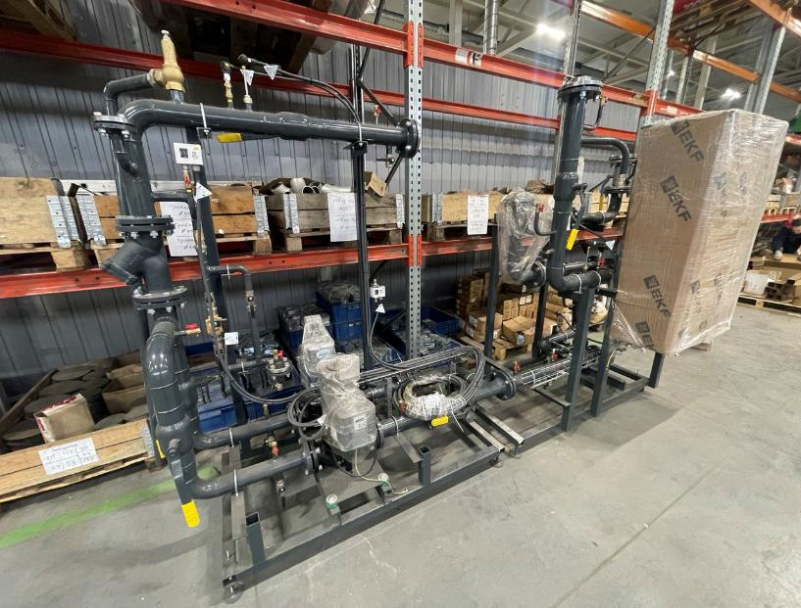

 | Продукт на производстве
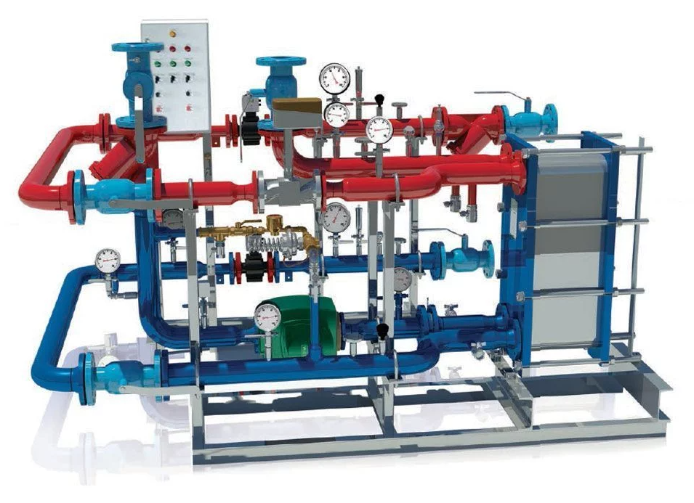 | 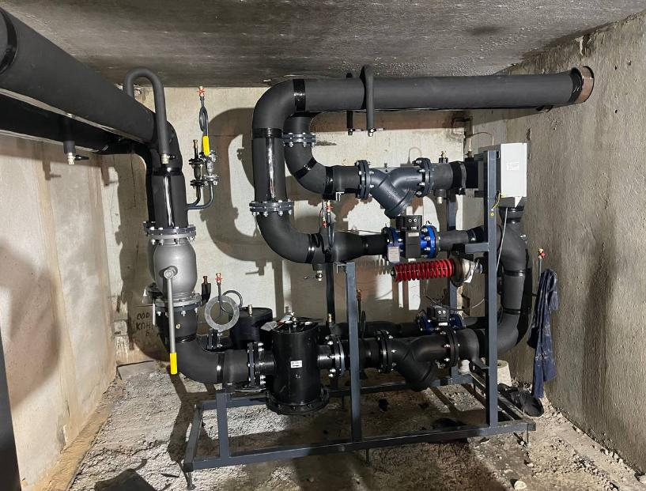

Принципиальный вид продукта | Продукт у клиента

ВР1
Перед переносом информации в презентацию необходимо выровнять текстовые блоки в разделе "Что сделано в рамках проекта" для равномерного распределения расстояний между ними Для этого: 1. Границы блоков (размер фигуры по высоте) раздела "Что сделано в рамках проекта" должны быть плотно подогнаны к тексту (без лишних пустых полей внутри блока), чтобы обеспечить точное позиционирование. 2. Выделите 5 блоков с текстом, нажимая на них левой кнопкой мыши с одновременно зажатой клавишей SHIFT 3. В верхнем меню Excel выберите "Разметка страницы" 4. Нажмите кнопку "Выровнять" в открывшемся меню 5. В выпадающем меню выберите "Распределить по вертикали" * Либо после выполнения шага 2 зажмите клавишу ALT и нажимайте по очереди клавиши кириллицы З Н В К Для копирования этого листа в презентацию необходимо: 1. Выделить любой объект на листе 2. Нажать CTRL+A - выделить все объекты 3. Нажать CTRL+C - скопировать в буфер * Если так не работает, то включить режим "Выбор объектов" (Главная - Найти и выделить - Выбор объектов). В таком режиме курсор превратится в стрелку и можно выделять целые области, захватывая все фигуры Скопировать (CTRL+C) Вернуться из режима "Выбор объектов" в обычный режим можно нажав клавишу ESC или двойным кликом на листе 4. Вставить скопированные объекты (CTRL+V) на лист презентации 5. Сгруппировать (CTRL+G) и переместить на слайде в необходимое место 6. Необходимую фотографию взять с листа "Фото"

#ДЕЛ/0!
Ключевые результаты:
0
млн рублей
Что сделано в рамках проекта:

потенциальная дополнительная выручка

Выработка
#ДЕЛ/0!

Причина выбора потока:
с 0 до 0 0
Поток имеет % в доле выручки и
Закрыта кадровая потребность
#ДЕЛ/0!

Проблемы на потоке до вступления в проект:

Время протекания процесса
-0

0

Срок реализации: 6 месяцев

ВР2
Перед переносом информации в презентацию необходимо выровнять текстовые блоки в разделе "Что сделано в рамках проекта" для равномерного распределения расстояний между ними Для этого: 1. Границы блоков (размер фигуры по высоте) раздела "Что сделано в рамках проекта" должны быть плотно подогнаны к тексту (без лишних пустых полей внутри блока), чтобы обеспечить точное позиционирование. 2. Выделите 5 блоков с текстом, нажимая на них левой кнопкой мыши с одновременно зажатой клавишей SHIFT 3. В верхнем меню Excel выберите "Разметка страницы" 4. Нажмите кнопку "Выровнять" в открывшемся меню 5. В выпадающем меню выберите "Распределить по вертикали" * Либо после выполнения шага 2 зажмите клавишу ALT и нажимайте по очереди клавиши кириллицы З Н В К Для копирования этого листа в презентацию необходимо: 1. Выделить любой объект на листе 2. Нажать CTRL+A - выделить все объекты 3. Нажать CTRL+C - скопировать в буфер * Если так не работает, то включить режим "Выбор объектов" (Главная - Найти и выделить - Выбор объектов). В таком режиме курсор превратится в стрелку и можно выделять целые области, захватывая все фигуры Скопировать (CTRL+C) Вернуться из режима "Выбор объектов" в обычный режим можно нажав клавишу ESC или двойным кликом на листе 4. Вставить скопированные объекты (CTRL+V) на лист презентации 5. Сгруппировать (CTRL+G) и переместить на слайде в необходимое место 6. Необходимую фотографию взять с листа "Фото"

Причина выбора потока:
Поток имеет % в доле выручки и

Проблемы на потоке до вступления в проект:

0
млн рублей
Что сделано в рамках проекта:

потенциальная дополнительная выручка
Выработка
#ДЕЛ/0!

с 0 до 0 0
Закрыта кадровая потребность
#ДЕЛ/0!

Время протекания процесса
-0

0

Срок реализации: 6 месяцев

ВР3
Перед переносом информации в презентацию необходимо выровнять текстовые блоки в разделе "Что сделано в рамках проекта" для равномерного распределения расстояний между ними Для этого: 1. Границы блоков (размер фигуры по высоте) раздела "Что сделано в рамках проекта" должны быть плотно подогнаны к тексту (без лишних пустых полей внутри блока), чтобы обеспечить точное позиционирование. 2. Выделите 5 блоков с текстом, нажимая на них левой кнопкой мыши с одновременно зажатой клавишей SHIFT 3. В верхнем меню Excel выберите "Разметка страницы" 4. Нажмите кнопку "Выровнять" в открывшемся меню 5. В выпадающем меню выберите "Распределить по вертикали" * Либо после выполнения шага 2 зажмите клавишу ALT и нажимайте по очереди клавиши кириллицы З Н В К Для копирования этого листа в презентацию необходимо: 1. Выделить любой объект на листе 2. Нажать CTRL+A - выделить все объекты 3. Нажать CTRL+C - скопировать в буфер * Если так не работает, то включить режим "Выбор объектов" (Главная - Найти и выделить - Выбор объектов). В таком режиме курсор превратится в стрелку и можно выделять целые области, захватывая все фигуры Скопировать (CTRL+C) Вернуться из режима "Выбор объектов" в обычный режим можно нажав клавишу ESC или двойным кликом на листе 4. Вставить скопированные объекты (CTRL+V) на лист презентации 5. Сгруппировать (CTRL+G) и переместить на слайде в необходимое место 6. Необходимую фотографию взять с листа "Фото"

Что сделано в рамках проекта:
0
млн рублей

потенциальная дополнительная выручка
Выработка
#ДЕЛ/0!

с 0 до 0 0
Причина выбора потока:
Закрыта кадровая потребность
#ДЕЛ/0!
Поток имеет % в доле выручки и

Проблемы на потоке до вступления в проект:
Время протекания процесса
-0

0

Срок реализации: 6 месяцев

ВР4
Перед переносом информации в презентацию необходимо выровнять текстовые блоки в разделе "Что сделано в рамках проекта" для равномерного распределения расстояний между ними Для этого: 1. Границы блоков (размер фигуры по высоте) раздела "Что сделано в рамках проекта" должны быть плотно подогнаны к тексту (без лишних пустых полей внутри блока), чтобы обеспечить точное позиционирование. 2. Выделите 5 блоков с текстом, нажимая на них левой кнопкой мыши с одновременно зажатой клавишей SHIFT 3. В верхнем меню Excel выберите "Разметка страницы" 4. Нажмите кнопку "Выровнять" в открывшемся меню 5. В выпадающем меню выберите "Распределить по вертикали" * Либо после выполнения шага 2 зажмите клавишу ALT и нажимайте по очереди клавиши кириллицы З Н В К Для копирования этого листа в презентацию необходимо: 1. Выделить любой объект на листе 2. Нажать CTRL+A - выделить все объекты 3. Нажать CTRL+C - скопировать в буфер * Если так не работает, то включить режим "Выбор объектов" (Главная - Найти и выделить - Выбор объектов). В таком режиме курсор превратится в стрелку и можно выделять целые области, захватывая все фигуры Скопировать (CTRL+C) Вернуться из режима "Выбор объектов" в обычный режим можно нажав клавишу ESC или двойным кликом на листе 4. Вставить скопированные объекты (CTRL+V) на лист презентации 5. Сгруппировать (CTRL+G) и переместить на слайде в необходимое место 6. Необходимую фотографию взять с листа "Фото"

#ДЕЛ/0!
Ключевые результаты:
0
млн рублей
Что сделано в рамках проекта:

потенциальная дополнительная выручка

Выработка
#ДЕЛ/0!

Причина выбора потока:
с 0 до 0 0
Поток имеет % в доле выручки и
Закрыта кадровая потребность
#ДЕЛ/0!

Проблемы на потоке до вступления в проект:
Время протекания процесса
-0

0

Срок реализации: 6 месяцев

ВР5
Перед переносом информации в презентацию необходимо выровнять текстовые блоки в разделе "Что сделано в рамках проекта" для равномерного распределения расстояний между ними Для этого: 1. Границы блоков (размер фигуры по высоте) раздела "Что сделано в рамках проекта" должны быть плотно подогнаны к тексту (без лишних пустых полей внутри блока), чтобы обеспечить точное позиционирование. 2. Выделите 5 блоков с текстом, нажимая на них левой кнопкой мыши с одновременно зажатой клавишей SHIFT 3. В верхнем меню Excel выберите "Разметка страницы" 4. Нажмите кнопку "Выровнять" в открывшемся меню 5. В выпадающем меню выберите "Распределить по вертикали" * Либо после выполнения шага 2 зажмите клавишу ALT и нажимайте по очереди клавиши кириллицы З Н В К Для копирования этого листа в презентацию необходимо: 1. Выделить любой объект на листе 2. Нажать CTRL+A - выделить все объекты 3. Нажать CTRL+C - скопировать в буфер * Если так не работает, то включить режим "Выбор объектов" (Главная - Найти и выделить - Выбор объектов). В таком режиме курсор превратится в стрелку и можно выделять целые области, захватывая все фигуры Скопировать (CTRL+C) Вернуться из режима "Выбор объектов" в обычный режим можно нажав клавишу ESC или двойным кликом на листе 4. Вставить скопированные объекты (CTRL+V) на лист презентации 5. Сгруппировать (CTRL+G) и переместить на слайде в необходимое место

0
потенциальная дополнительная выручка
млн рублей

Результаты РЦК для компании
Что сделали эксперты РЦК
Описание:
#ДЕЛ/0!
Выработка

с 0 до 0 0

-0
Время протекания процесса
0

Форматы ВР
ВР1 | ВР2 | ВР3 | ВР4 | ВР5
Для презентации в бело-красном стиле, широкоформатная с шириной 33,867 см и высотой 19,05 см | Для презентации в бело-красном стиле, широкоформатная с шириной 33,867 см и высотой 19,05 см, вполовину слайда | Для классической презентации в бело-синем стиле, формата Экран (16:9) с шириной 25,4 см и высотой 14,288 см | Для классической презентации в бело-синем стиле, формата листа А4 с шириной 27,517 см и высотой 19,05 см | Формат зимы 2025 года в бело-синем стиле, формата Экран (16:9) с шириной 25,4 см и высотой 14,288 см
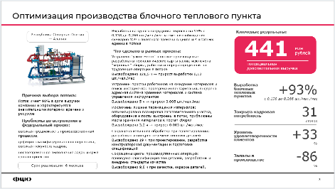 |  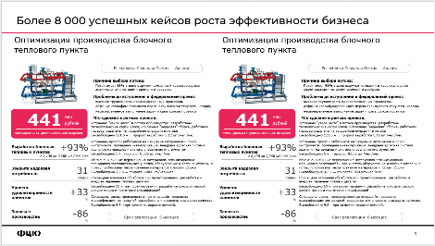 |  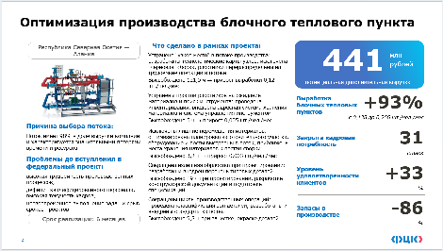 |  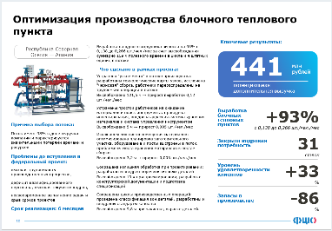 | 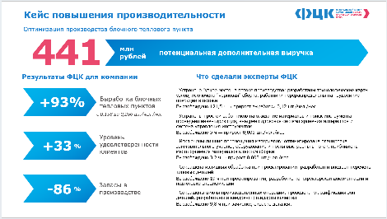 

Дайджест
Лист формирования отчета по проекту для Дайджеста

РЦК

#Н/Д

Причина выбора потока:
Поток имеет % в доле выручки и

Проблемы на потоке до вступления в проект:

Что сделано в рамках проекта:
Ключевые результаты:
#ДЕЛ/0!

0

млн рублей

потенциальная дополнительная выручка

Выработка
#ДЕЛ/0!

с 0 до 0 0

#ДЕЛ/0!
Закрыта кадровая потребность

Время протекания процесса
-0
0

Срок реализации: 6 месяцев

